Estadistica 311, 2do trimestre
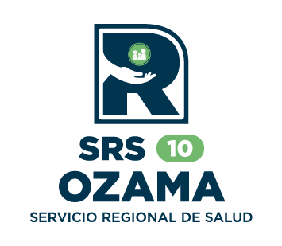

 |  | Oficina de Acceso a la Información.
 |  | Hospital El Almirante
Estadística 311, trimestre abril - junio 2026.

Mes | Quejas | Denuncias | Reclamaciones | Sugerencias
Abril | 0 | 0 | 0 | 0
Mayo | 0 | 0 | 0 | 0
Junio | 1 | 0 | 0 | 0
Total | 1 | 0 | 0 | 0

En el trimestre comprendido entre abril y junio, el Hospital El Almirante recibió una queja que
fue declinada, ya que el asunto planteado no era de competencia de este centro hospitario.

Linea 311
 | Abril | Mayo | Junio | Total
Quejas | 0 | 0 | 1 | 1
Denuncias | 0 | 0 | 0 | 0
Reclamaciones | 0 | 0 | 0 | 0
Sugerencias | 0 | 0 | 0 | 0

Licda. Damaris Mejia
Responsable de Acceso a la Información.

